Regras
[APSFW0201] Painel do supervisor - Seção Síntese de risco para revisão

Tela com título: | Painel do Supervisor
Trilha: | Início - Painel do supervisor
Código de tela: | [APSFW0201]
Perfil de acesso: | Usuário com perfil Supervisor
Seções: | Sínteses de risco para revisão
Objetivo: | Contabilizar o número de ARCs no estado analisado das ESs que pertencem a localização do supervisor.
 | Apresentar o número agrupado por grupo de risco e controle e ES.
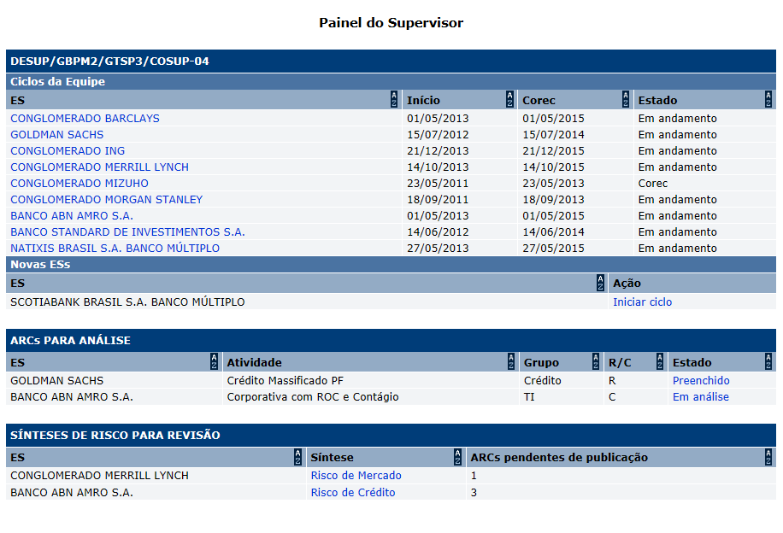
Protótipo:

Exemplo:
 |  | CONGLOMERADO MERRILL LYNCH - Risco de Mercado - 1 | Indica que a ES possui 1 ARC no estado analisado no grupo Risco de Mercado.
 |  | BANCO ABN AMRO S.A. - Risco de Crédito - 3 | Indica que a ES possui 3 ARCs no estado analisado no grupo Risco de Crédito.
 |  | BANCO ABN AMRO S.A. - Risco de Mercado - 5 | Indica que a mesma ES possui 5 ARCs no estado analisado no grupo Risco de Mercado.

 |  | Comandos disponíveis na Seção Síntese de risco para revisão
 |  | Nome | Objetivo | Observações
 |  | Ordenação de colunas | Comando de ordenação para as colunas das seções
 |  | Link de acesso a tela Gestão de notas e síntese. | Exibir a tela [APSFW0209] Gestão de notas e síntese. | Link na coluna Síntese (com o nome do grupo de risco e controle).

